Notes Dégustation
VIRGIN TROPICAL SERENDIPITY
2.9% // 55 IBU // 33 EBC // 33cl.

Brassage: |  | 2020-05-24 |  | Embouteillage: | 2020-06-06

Date | Garde |  | Notes: |  |  | Learnings:
 |  | Carbonatation
 |  | Couleur/Robe
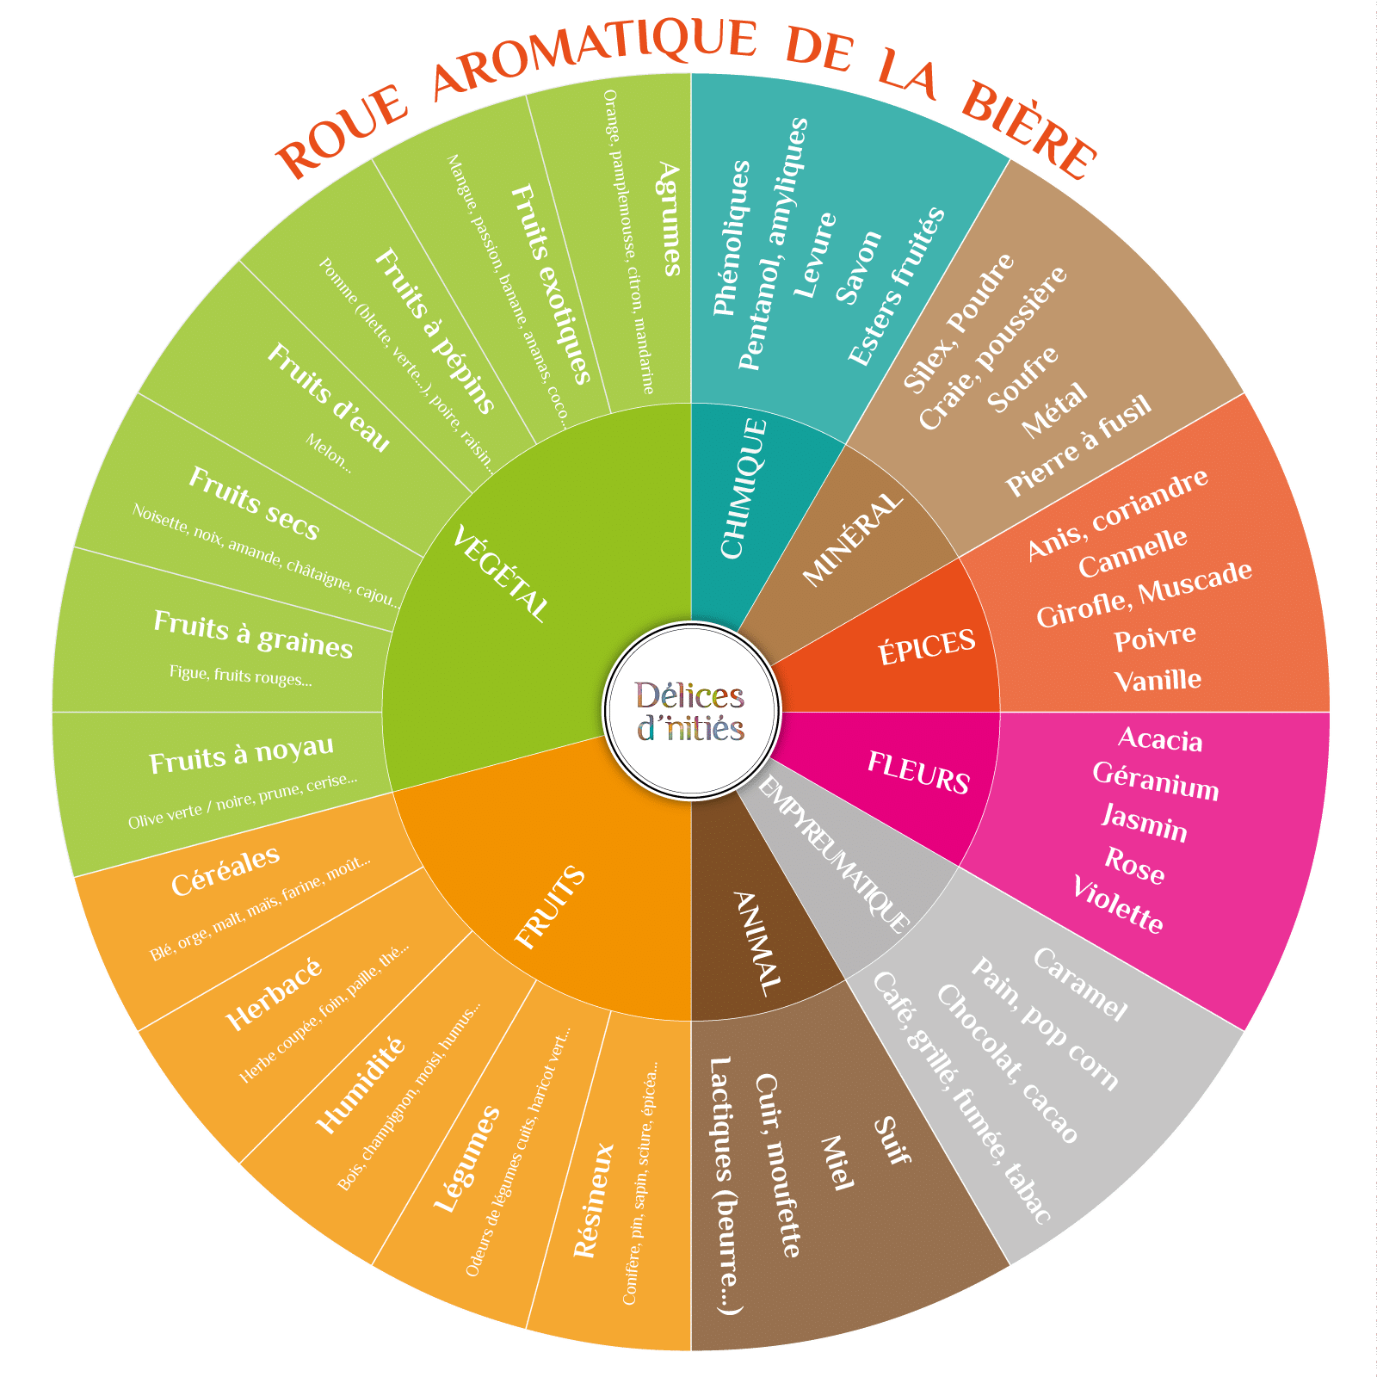
 |  | Nez
 |  | Bouche
 |  | Autre
 |  | Carbonatation
 |  | Couleur/Robe
 |  | Nez
 |  | Bouche
 |  | Autre
 |  | Carbonatation
 |  | Couleur/Robe
 |  | Nez
 |  | Bouche
 |  | Autre
 |  | Carbonatation
 |  | Couleur/Robe
 |  | Nez
 |  | Bouche
 |  | Autre
 |  | Carbonatation
 |  | Couleur/Robe
 |  | Nez
 |  | Bouche
 |  | Autre
 |  | Carbonatation
 |  | Couleur/Robe
 |  | Nez
 |  | Bouche
 |  | Autre

